fortamun
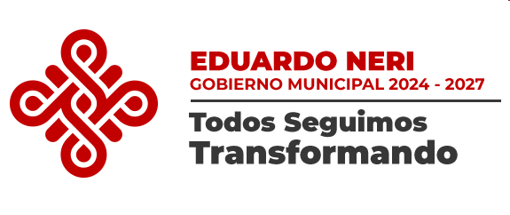
MUNICIPIO DE EDUARDO NERI GUERRERO
Aplicación de los recursos del Fondo de Aportaciones para el Fortalecimiento de los Municipios y de las Demarcaciones Territoriales del Distrito Federal (FORTAMUN-DF)
Del 1 de Abril al 30 de Junio de 2025

Destino de las Aportaciones (rubro específico en que se aplica) | Monto Pagado
SERVICIOS PERSONALES | 7,738,088.94
MATERIALES Y SUMINISTROS | 1,201,410.62
SERVICIOS GENERALES | 893,375.30
BIENES MUEBLES | 2,961,369.00

TOTAL | $12,794,243.86

Autorizó:
___________________________
QBP. SARA SALINAS BRAVO
PRESIDENTA MUNICIPAL
Vº. Bº.
________________________________
C. P. JOSE LUIS RENDON CASTAÑON
SINDICO PROCURADOR
Elaboró:
________________________ ______
MTRA. GABRIELA BERNALDELOYA
TESORERA MUNICIPAL
Revisó:
________________________________
C.P. EDGAR TAPIA PRUDENTE
TITULAR DEL ORGANO DE CONTROL INTERNO

